Resultados de pruebas
Etiquetas de fila | Cuenta de Ciclo 1
Aprobado | 7
Total general | 7

 | Total
(en blanco)
Etiquetas de fila | Cuenta de Ciclo 2
(en blanco)
Total general

 | Total
(en blanco)
Etiquetas de fila | Cuenta de Ciclo 3
(en blanco)
Total general

Matriz EP

 |  |  |  | MATRIZ DE ESCENARIOS DE PRUEBAS

 |  | Sprint: | 39 | PROGRAMADOR DE TURNOS
Nro. | Proceso | Tipo de prueba | Actividad | Dado que | Entonces | Evidencia | Ciclo 1 | Ciclo 2 | Ciclo 3 | Observaciones | Casos de prueba
1 | Task - 6548 | Funcional | Aprobar o rechazar asolicitud de cambio de turno | Se ha seleccionado una solicitud de cambio de turno y se da clic en el botón aprobar | El sistema debe aprobar la solicitud de cambio de turno sin importar que el empleado solicitante tenga o no correo electronico asociado | Evidencia | Aprobado
2 | Task - 6548 | Funcional | Aprobar asolicitud de cambio de turno | Se ha seleccionado una solicitud de cambio de turno y se da clic en el botón aprobar | El sistema debe notificar por correo electronico al empleado la solicitud aprobada del cambio de turno | Evidencia | Aprobado
3 | Task - 6548 | Funcional | Rechazar asolicitud de cambio de turno | Se ha seleccionado una solicitud de cambio de turno y se da clic en el botón rechazar | El sistema debe notificar por correo electronico al empleado la solicitud rechazada del cambio de turno | Evidencia | Aprobado
4 | Task - 6545 | Diseño | Visualización de días del calendario | Que se ha ingresado al portal de empleados del programador de turnos desde el celular | El sistema debe mostrar los días completos del calendario junto con la programadción de turnos asignada | Evidencia | Aprobado
5 | Task - 6735 | Funcional | Asignación de centro de operaciones manual | Se ha seleccionado una fecha o un rango de fechas de uno varios empleados y se ha seleccionado la opción "Asignar centro de operaciones" | El sistema debe mostrar en pantalla un modal con los centros de operaciones disponibles para ser asignados | Evidencia | Aprobado
6 | Task - 6735 | Funcional | Asignación de centro de operaciones manual | Se ha seleccionado una fecha o un rango de fechas de uno varios empleados y se ha seleccionado la opción "Eliminar centro de operaciones" | El sistema debemostrar un mensaje de confirmación para realizar la eliminación de los centros de operaciones de los usuarios en las fechas seleccionadas | Evidencia | Aprobado
7 | Task - 6735 | Funcional | Asignación de centro de operaciones automatico | Se ha ingresado al programador de turno como administrador y se ha seleccionado la opción para cargar plantilla de programación, al seleccionar la plantilla | El sistema debe validar la plantilla con la programación de centros de operación de cada empleado en cada fecha asignada | Evidencia | Aprobado

Evidencias
 |  | MATRIZ DE ESCENARIOS DE PRUEBAS
 |  | Inpección Vehicular
Nro. | Evidencia
1 | 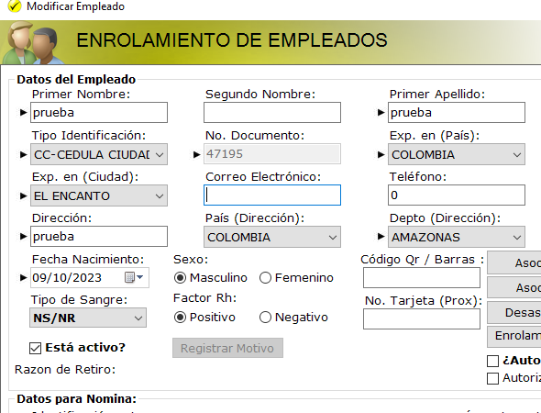 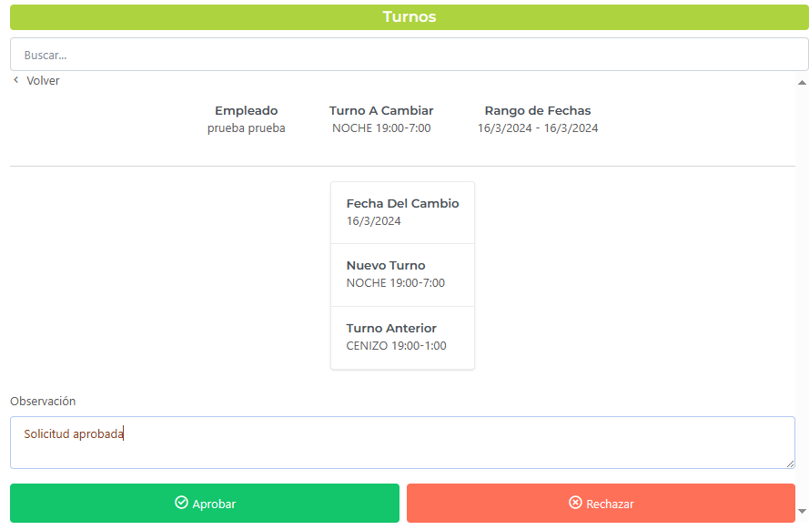 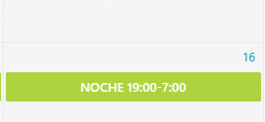
2 | 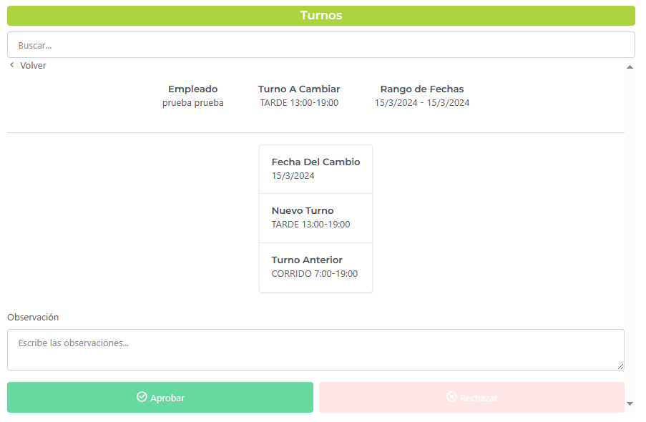 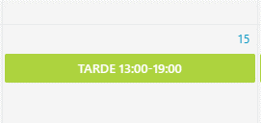 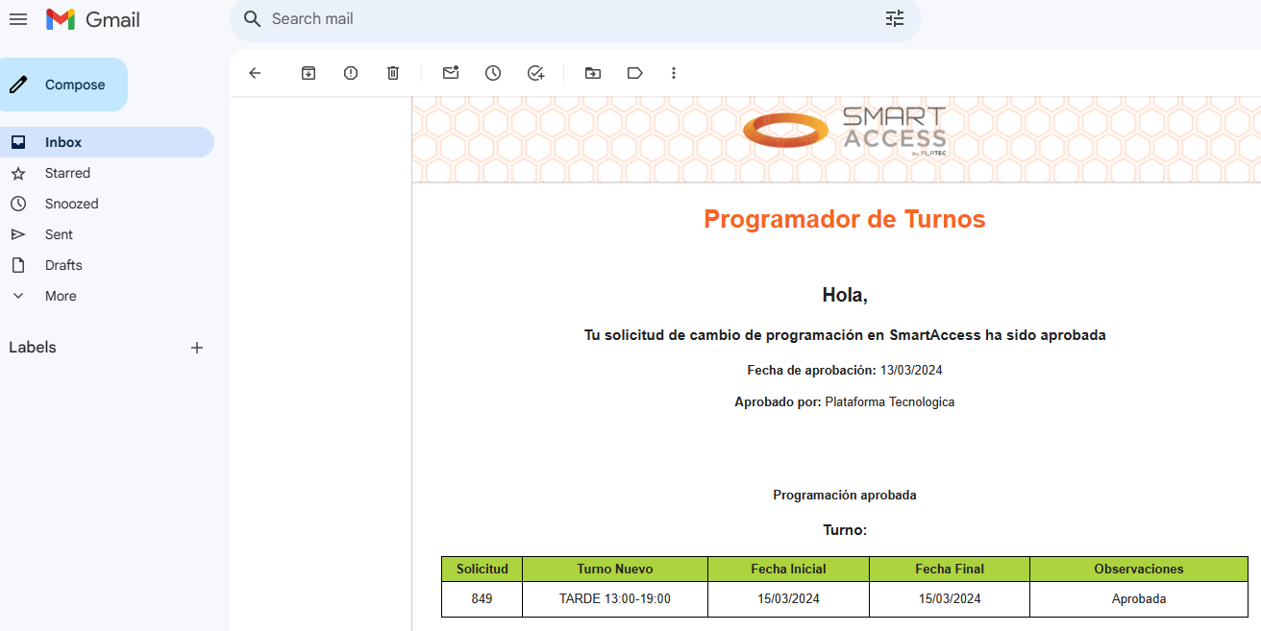 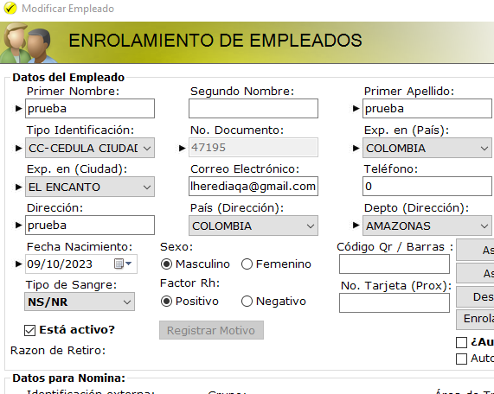
3 | 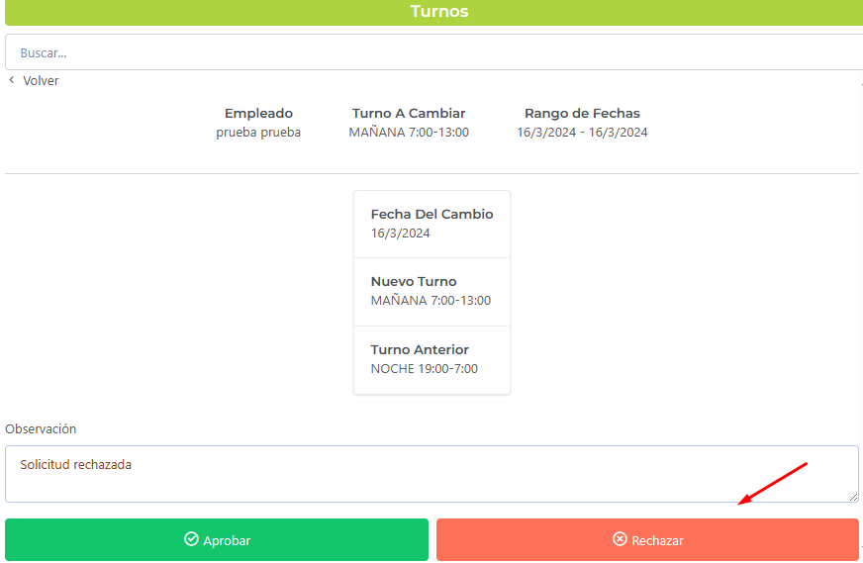 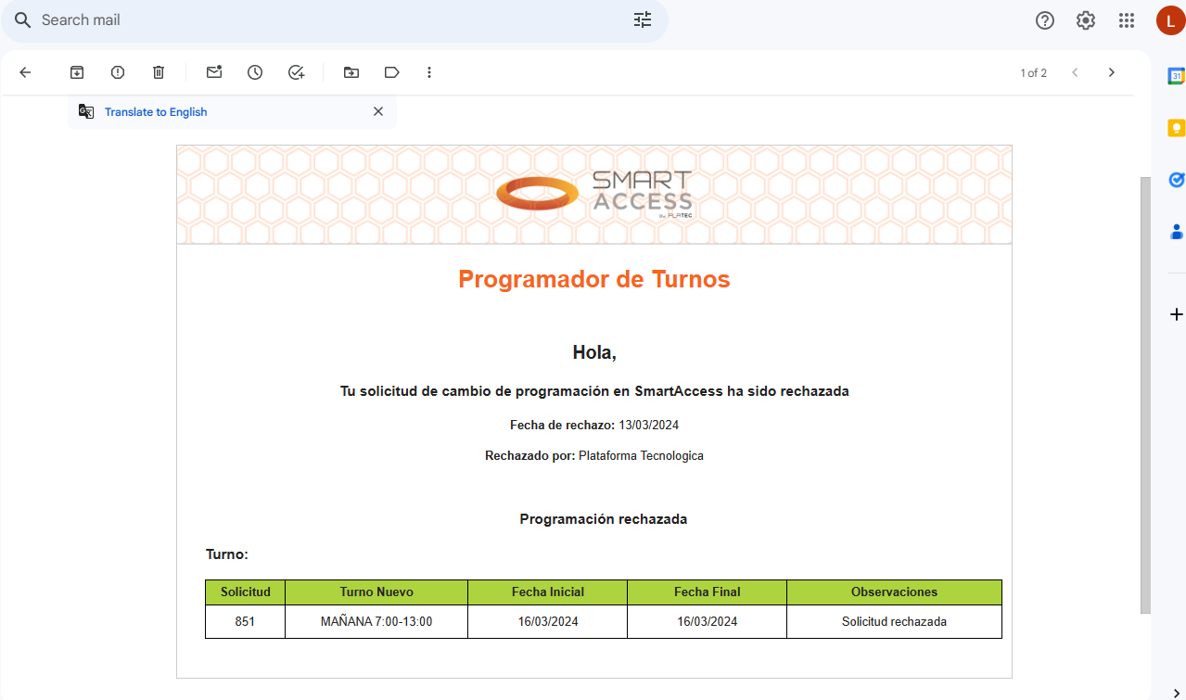
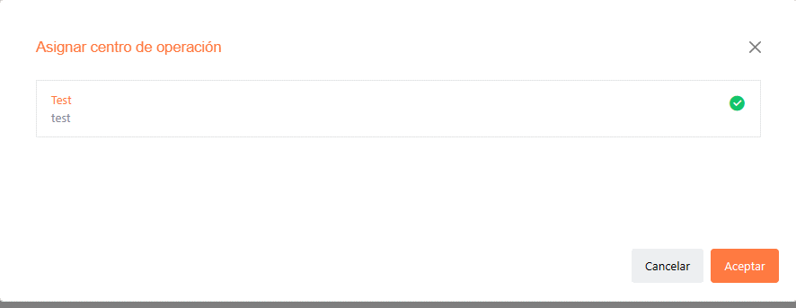
4 | 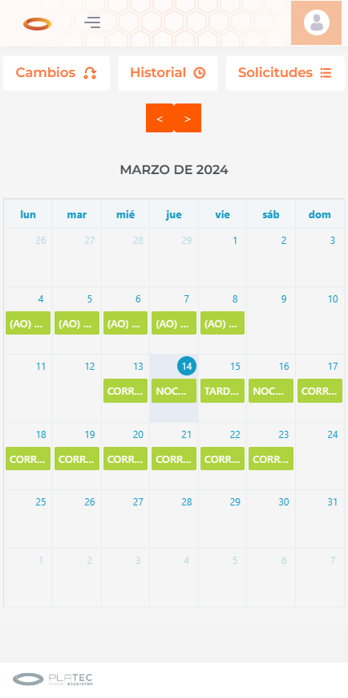
5 | 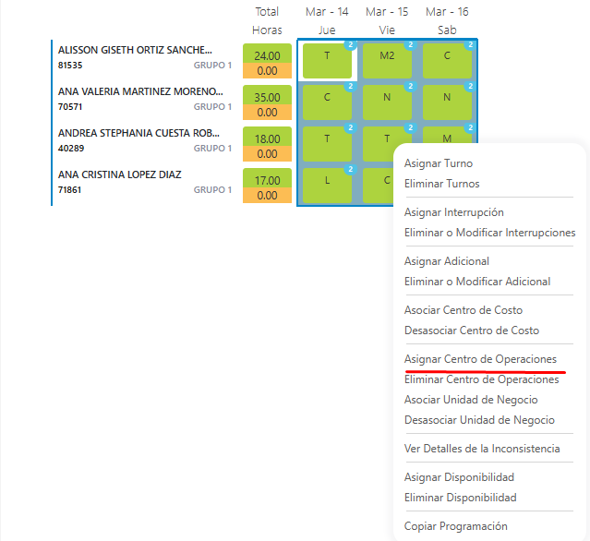
6 | 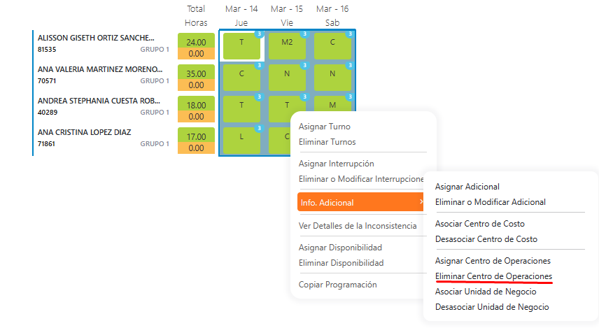 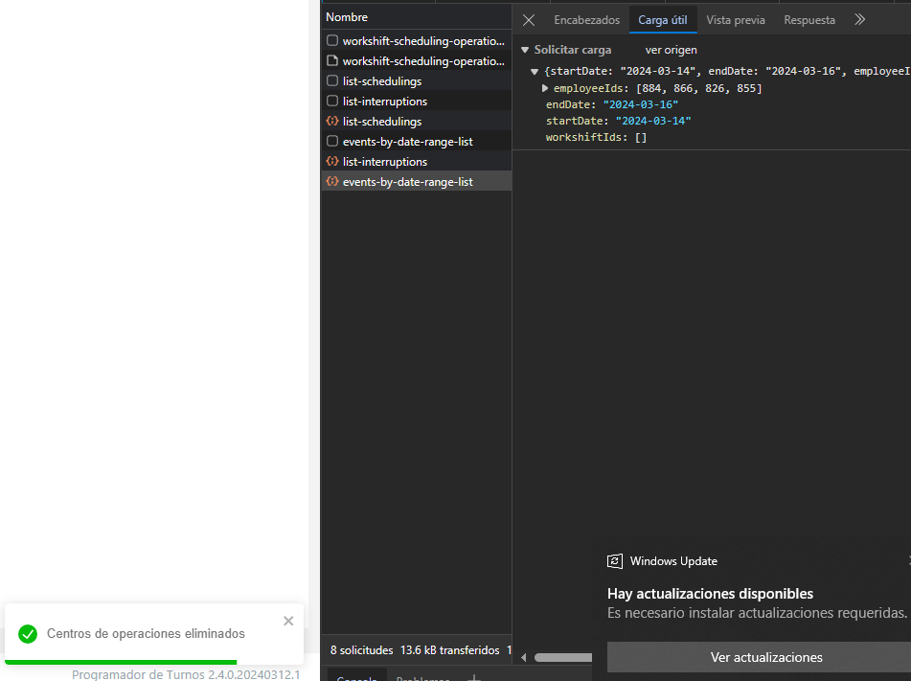
6 | 